概要図
１．処理概要

 | 初期表示
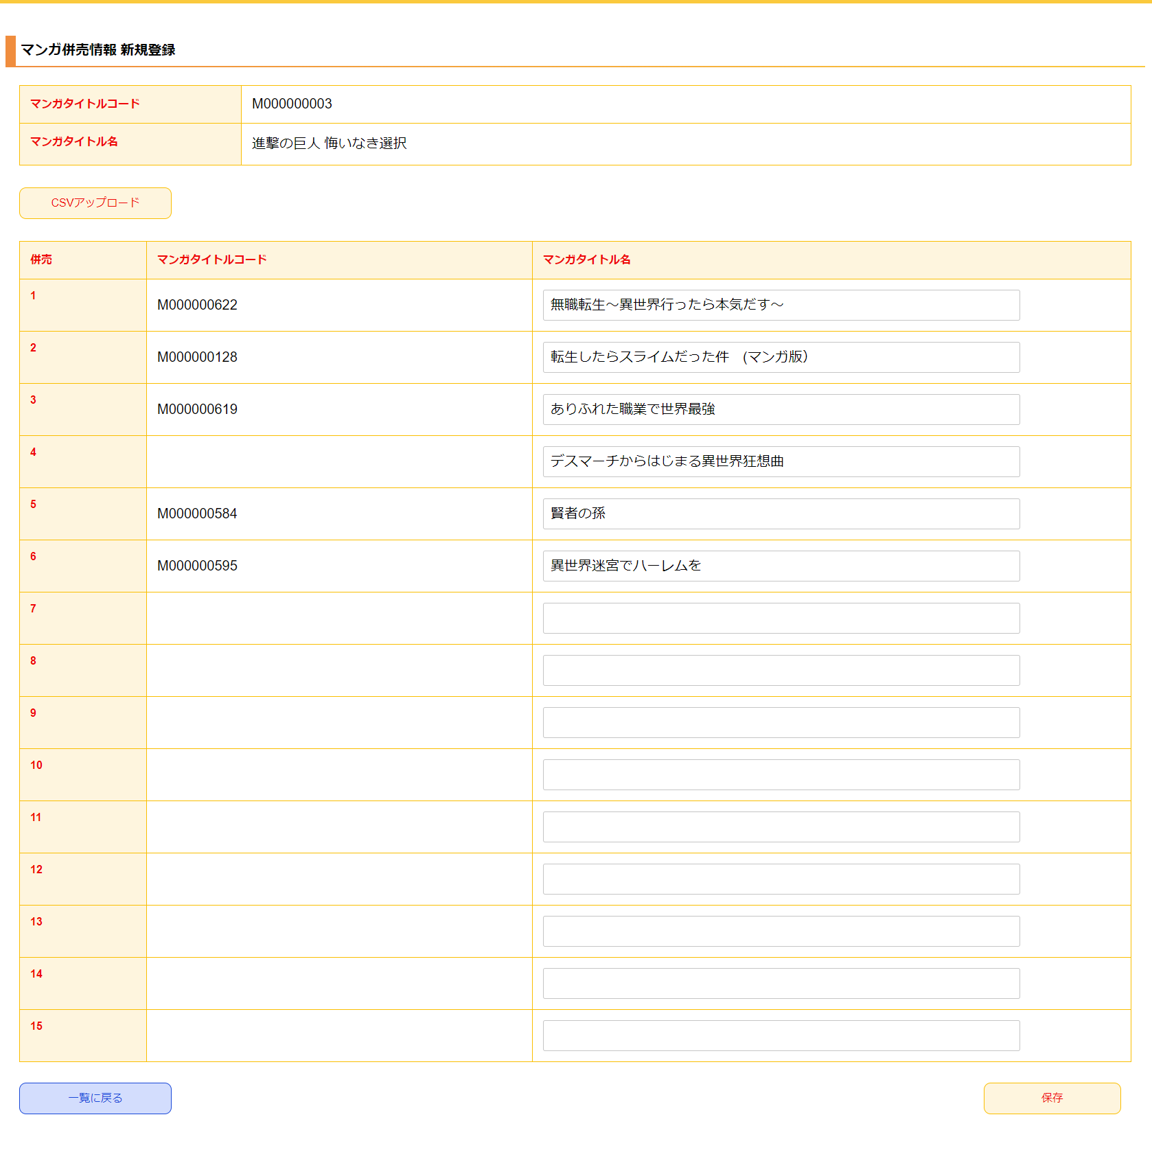
１
 |  | [1] | 併売情報 新規登録対象マンガ情報表示領域
 |  |  | 領域説明： |  |  | 併売情報を新規に登録する対象のマンガ情報を表示する。

2
 |  |  | 要素名 |  |  |  |  | 説明
 |  |  | マンガタイトルコード |  |  |  |  | 併売情報を新規登録する対象のマンガタイトルコードを表示する。
 |  |  | マンガタイトル名 |  |  |  |  | 併売情報を新規登録する対象のマンガタイトル名を表示する。

 |  | [2] | 併売情報 新規登録情報入力領域
 |  |  | 領域説明： |  |  | 併売マスタ新規登録に必要な情報を入力する。

 |  |  | 要素名 |  |  |  |  | 説明
 |  |  | ファイルアップロードボタン |  |  |  |  | 併売ファイルアップロード領域を表示する
 |  |  | 併売1~15 |  |  |  |  | マンガタイトルコード/マンガタイトル名を含む列
 |  |  | マンガタイトルコード |  |  |  |  | 併売ファイルアップロード領域で選択したデータを表示する。
 |  |  | マンガタイトル名 |  |  |  |  | 併売マスタに登録するマンガタイトル名を入力する。
 |  |  |  |  |  |  |  | 併売ファイルアップロード領域で選択したデータを表示する。

 |  | [3] | ボタン表示領域
 |  |  | 領域説明： |  |  | 併売情報一覧画面への遷移、併売マスタへの登録を行う。

 |  |  | 要素名 |  |  |  |  | 説明
 |  |  | 一覧に戻るボタン |  |  |  |  | 併売情報 一覧画面に遷移する。
 |  |  | 保存ボタン |  |  |  |  | 入力された情報を併売マスタに登録し、併売情報 一覧画面に遷移する。

3

4
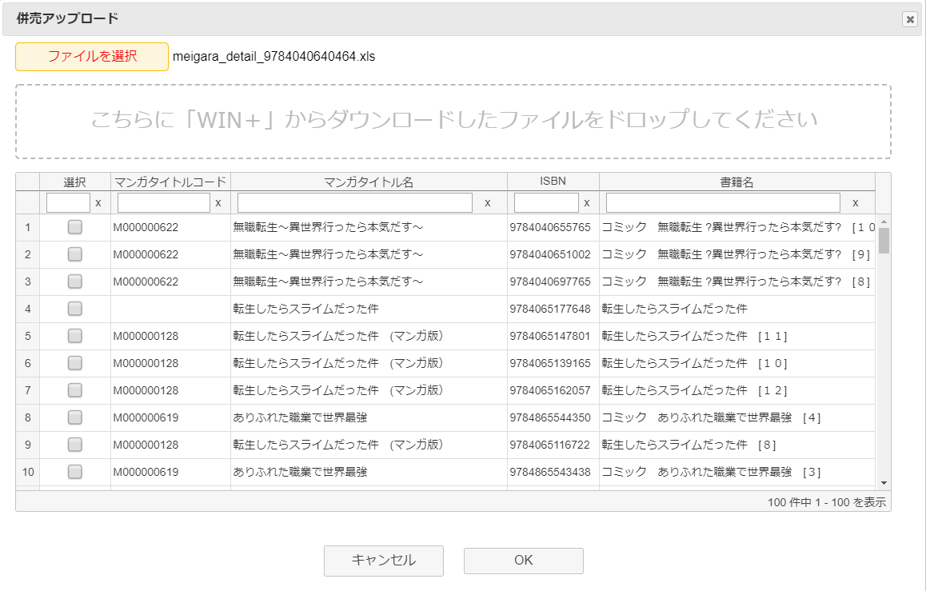
4-1
 |  | [4] | 併売アップロードモーダル
 |  |  | 領域説明： |  |  | 併売ファイルアップロード領域と書籍情報グリッドを表示するモーダル

4-2
 |  |  | 要素名 |  |  |  |  | 説明
 |  |  | キャンセルボタン |  |  |  |  | モーダルを閉じる。
 |  |  | OKボタン |  |  |  |  | 選択したデータを新規登録情報入力領域に反映させる。

 |  |  | [4-1] |  | 併売ファイルアップロード領域
 |  |  |  | 領域説明： |  |  | 併売ファイルをアップロードすることで、併売情報の入力がされる。

 |  |  |  | 要素名 |  |  |  |  | 説明
 |  |  |  | ファイルを選択ボタン |  |  |  |  | WIN+からダウンロードしたファイルを選択する。書籍情報グリッドを表示する。
 |  |  |  | ファイル名 |  |  |  |  | 選択したファイル名を表示する。
 |  |  |  | ファイルドロップエリア |  |  |  |  | WIN+からダウンロードしたファイルを画面にドラッグすることで、書籍情報グリッドを表示する。

 |  |  | [4-2] |  | 書籍情報グリッド
 |  |  |  | 領域説明： |  |  | ファイルから取得したISBNを、マンガISBNマスタで検索して取得したデータを表示する。
 |  |  |  |  |  |  | 順序はファイルのまま表示(併売率が高い順)

 |  |  |  | 列順 |  | 列名 |  |  | 寄せ | ソート | 説明
 |  |  |  |  | 1 | 選択 |  |  | 中 | 文字列 | 画面に表示したマンガを選択する。
 |  |  |  |  |  |  |  |  |  |  | マンガ名が同じだった場合、同タイトルがまとめて選択される。
 |  |  |  |  |  |  |  |  |  |  | 15タイトルが選択されると、選択を受け付けないようにする。
 |  |  |  |  | 2 | マンガタイトルコード |  |  | 左 | 文字列 | 「マンガISBNマスタ.マンガタイトルコード」を表示。
 |  |  |  |  |  |  |  |  |  |  | ISBNの紐づきがない場合、マンガタイトル名が一致する作品に
 |  |  |  |  |  |  |  |  |  |  | マンガタイトルコードがあれば取得して表示する。
 |  |  |  |  | 3 | マンガタイトル名 |  |  | 左 | 文字列 | 「マンガISBNマスタ.マンガタイトル名」を表示。
 |  |  |  |  |  |  |  |  |  |  | ISBNの紐づきがない場合、書籍名から取得して表示する。
 |  |  |  |  | 4 | ISBN |  |  | 左 | 文字列 | 「ファイル.ISBN」を表示する。

 |  |  |  |  | 5 | 書籍名 |  |  | 左 | 文字列 | 「ファイル.ISBN」に紐づく「マンガISBNマスタ.書籍名」を表示。
 |  |  |  |  |  |  |  |  |  |  | ISBNに紐づく作品がない場合、「ファイル.銘柄名」を表示。

